CHR
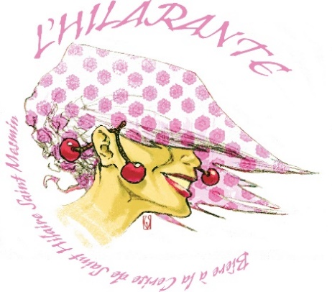
 | BON DE COMMANDE PROFESSIONNELS
 | Bière L'HILARANTE
 | NOM : |  |  | PRENOM :
 | ADRESSE

 | CP |  |  | VILLE

Livraison | r |  | Retrait à l'ESAT | r

PRODUIT | PRIX UNITAIRE | PRIX PAR CARTON | QUANTITÉ / CARTON | PRIX TOTAL
Bouteille Bière 33cl (X24) | 2.80 € | 67.20 € |  | - €
Verre à Pied Sérigraphié ( 6 verres gratuits si 120 bouteilles commandées) | 4.50 € | 27.00 € |  | - €
Décapsuleur Magnet rond | 1.50 € |  |  | - €
Sous verres (X25) | 9.00 € |  |  | - €

TOTAL HT |  |  |  | - €
TVA 20% |  |  |  | - €
TOTAL TTC |  |  |  | - €
Frais de livraison en supplément en fonction du poids et du département

Réglement par chèque à l’ordre de : ESAT APIRJSO LA COURONNERIE

Bon de commande et réglement à retourner à
ESAT APIRJSO LA COURONNERIE
«L’HILARANTE»
3 rue des moines
45750 Saint Pryvé Saint Mesmin

Contact : apc.commercial@couronnerie.com

